Estadísticas
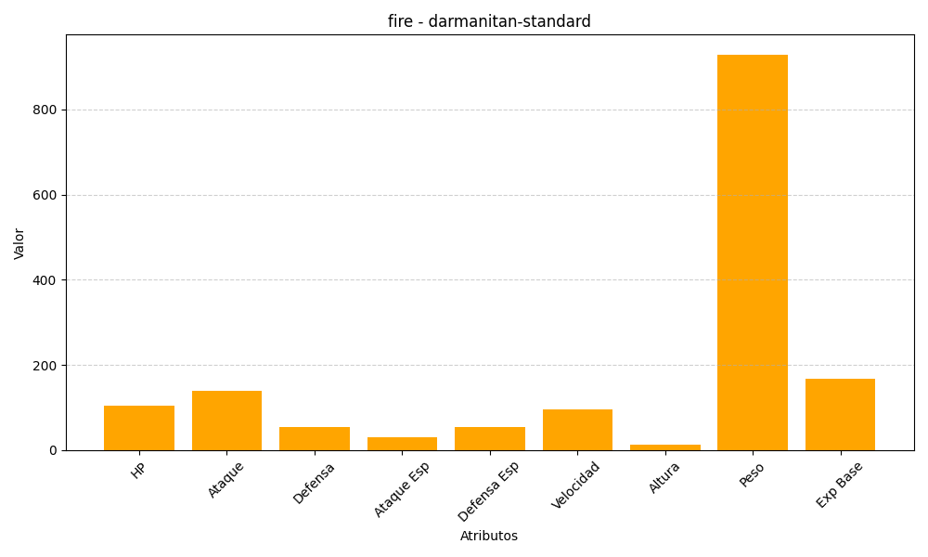
ID | Nombre | Tipo | HP | Ataque | Defensa | Ataque Especial | Defensa Especial | Velocidad | Altura | Peso | Experiencia Base
555 | darmanitan-standard | fire | 105 | 140 | 55 | 30 | 55 | 95 | 13 | 929 | 168

